Cover


System Architecture
Project: Gateway v3.0

Doc Version: 1.0
Author: hiennt
Last Update: 30/10/2019

Quản lý đơn hàng
- Danh sách đơn hàng từ những lần gửi tin nhắn.
- Tin nhắn QC: duyệt tin và update trạng thái

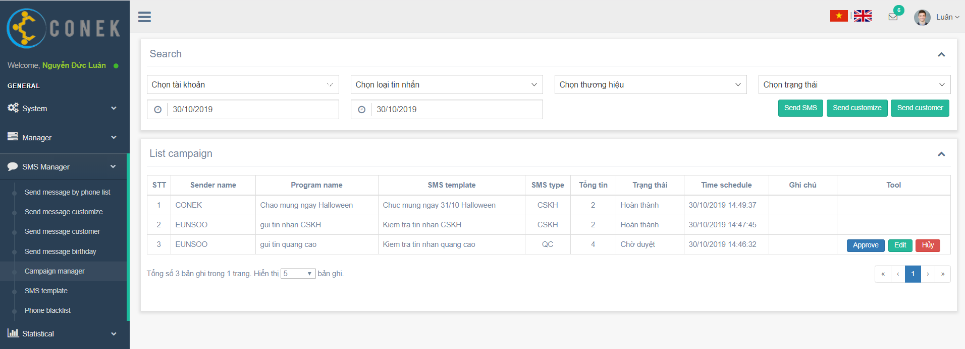

Gửi theo danh sách phone
Gửi tin theo danh sách khách hàng

Gửi tin tùy biến

Edit SMS
Đơn chỉ có thể hủy khi tin chưa được duyệt
Hủy đơn
Duyệt tin QC

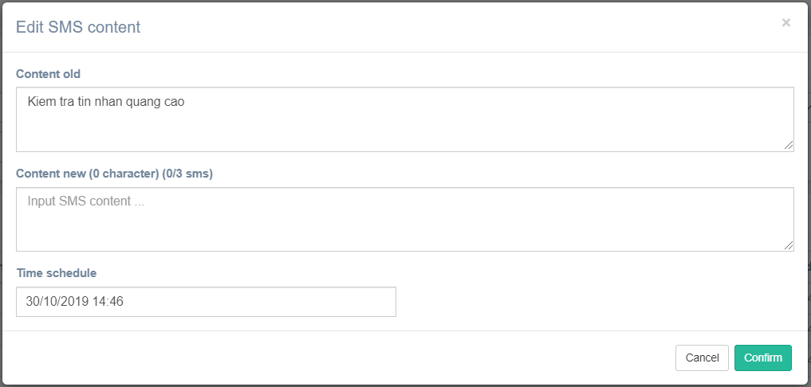
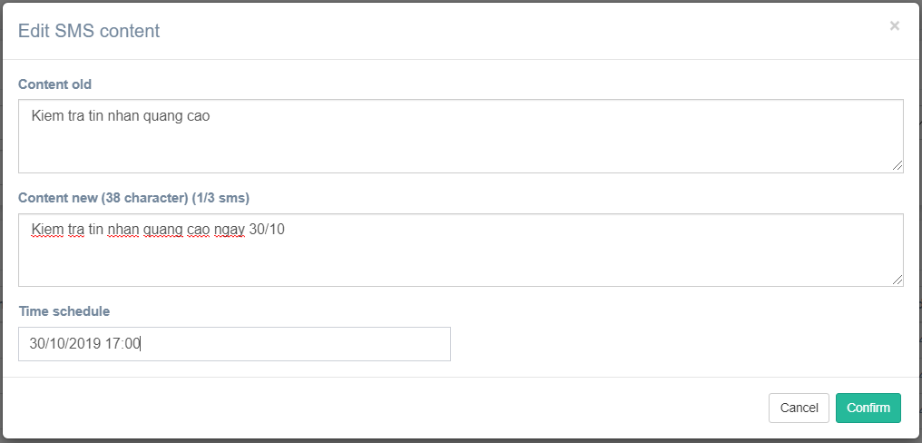

Confirm
Edit SMS

Show message create fail

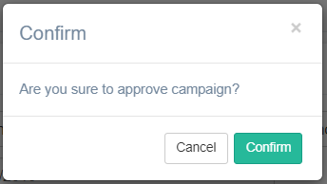

Confirm
Cập nhật tin
Approve
Tải danh sách

Show message create fail

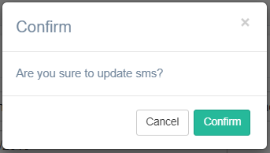

Confirm
Update SMS

Show message fail

Confirm
Hủy đơn

Show message fail

